Sheet1
ROM
ROM-Read Only Memory只读存储器。断电后信息不丢失，如计算机启动用的BIOS芯片。存取速度很低，（较RAM而言）且不能改写。由于不能改写信息，不能升级，现已很少使用。
Read-Only Memory就是一块单独的内部存储器，和随机内存RAM（即平时说的内存)相似，但是只能读取，用来存储和保存永久数据的。ROM数据不能随意更新，但是在任何时候都可以读取。即使是断电，ROM也能够保留数据。
往ROM中注入数据需要另外的编译器，PC上面是没有这个功能的。一般在ROM出厂前注入信息，没有特殊情况一般不会更改内容，也就是说通常是一辈子都是同样的内容，这是它与其他可读写的存储器最大的不同点。
在PC中，ROM内的内容有一般是BIOS程序和机器码和出厂信息之类的东西。（也正是由于ROM一般不会更改内容的特点，BIOS程序以及一些其他信息能够稳定的存储。）
在PC中容易误解的一点就是经常有人把ROM和HardDisk(硬盘)搞混淆，HardDisk是属于外部存储器，而ROM是内部存储器。样貌也有很大差别，硬盘是一个立方体状的东西，而ROM更像一个扁平固定长条状的东西。硬盘可以轻易地改写内容，但是ROM不可以。而且硬盘的容量比ROM大得多

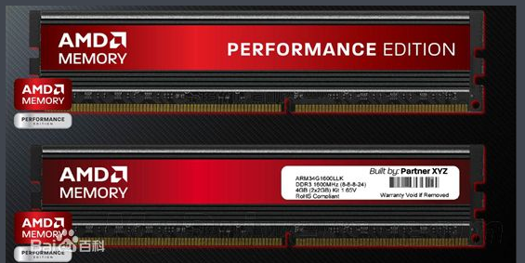
RAM
随机存取存储器（random access memory，RAM）又称作“随机存储器”，是与CPU直接交换数据的内部存储器，也叫主存(内存)。 它可以随时读写，而且速度很快，通常作为操作系统或其他正在运行中的程序的临时数据存储媒介
存储单元的内容可按需随意取出或存入，且存取的速度与存储单元的位置无关的存储器。这种存储器在断电时将丢失其存储内容，故主要用于存储短时间使用的程序。 按照存储单元的工作原理，随机存储器又分为静态随机存储器（英文：Static RAM，SRAM)和动态随机存储器（英文Dynamic RAM，DRAM)。
RAM-RamdomAccessMemory易挥发性随机存取存储器，高速存取，读写时间相等，且与地址无关，如计算机内存等
所谓“随机存取”，指的是当存储器中的数据被读取或写入时，所需要的时间与这段信息所在的位置或所写入的位置无关。相对的，读取或写入顺序访问（Sequential Access）存储设备中的信息时，其所需要的时间与位置就会有关系。它主要用来存放操作系统、各种应用程序、数据等
当电源关闭时RAM不能保留数据。如果需要保存数据，就必须把它们写入
静态随机存取存储器
一个长期的存储设备中（例如硬盘）。RAM和ROM相比，两者的最大区别是RAM在断电以后保存在上面的数据会自动消失，而ROM不会自动消失，可以长时间断电保存

根据存储单元的工作原理不同， RAM分为静态RAM和动态RAM。
静态随机存储器(SRAM)
静态存储单元是在静态触发器的基础上附加门控管而构成的。因此，它是靠触发器的自保功能存储数据的。
特点：容量小，价格高，容量一般都是1M以下，像51单片机，stm32。优点是不需要软件初始化直接上电就能用

动态随机存储器(DRAM)
动态RAM的存储矩阵由动态MOS存储单元组成。动态MOS存储单元利用MOS管的栅极电容来存储信息，但由于栅极电容的容量很小，而漏电流又不可能绝对等于0，所以电荷保存的时间有限。为了避免存储信息的丢失，必须定时地给电容补充漏掉的电荷。通常把这种操作称为“刷新”或“再生”，因此DRAM内部要有刷新控制电路，其操作也比静态RAM复杂。尽管如此，由于DRAM存储单元的结构能做得非常简单，所用元件少，功耗低，已成为大容量RAM的主流产品
特点：容量大，价格低。缺点是上电后不能直接使用需要软件初始化

